通用网络
发表日期 | 论文名 | 网络 | 结构图 | 创新 | 输入尺寸 | 输入信息 | 输出信息 | 精度 | 性能 | 框架 | 备注
2021 | An Image is Worth 16x16 Words: Transformers for Image Recognition at Scale | ViT | 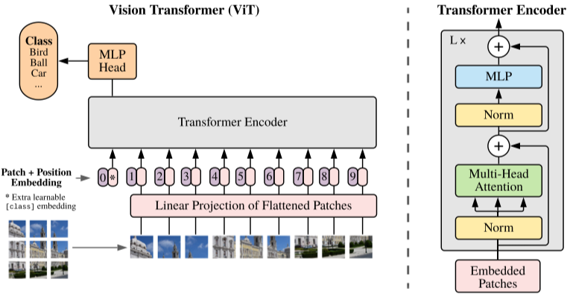

目标检测
发表日期 | 论文名 | 网络 | 结构图 | 创新 | 输入尺寸 | 输入信息 | 输出信息 | 精度 | 性能 | 框架 | 备注
2015 | SSD: Single Shot MultiBox Detector | SSD |  |  | 300×300@VOC2007 512×512@VOC2007 |  |  | 74.3% mAP @ VOC2007 76.9% mAP @ VOC2007 |  | Caffe | Anchor-Based
2017 | Focal Loss for Dense Object Detection | RetinaNet |  | Focal Loss |  |  |  |  |  |  | Anchor-Based
2017 | DSSD : Deconvolutional Single Shot Detector | DSSD |  |  |  |  |  |  |  |  | Anchor-Based
2018 | CornerNet: Detecting Objects as Paired Keypoints | CornerNet | 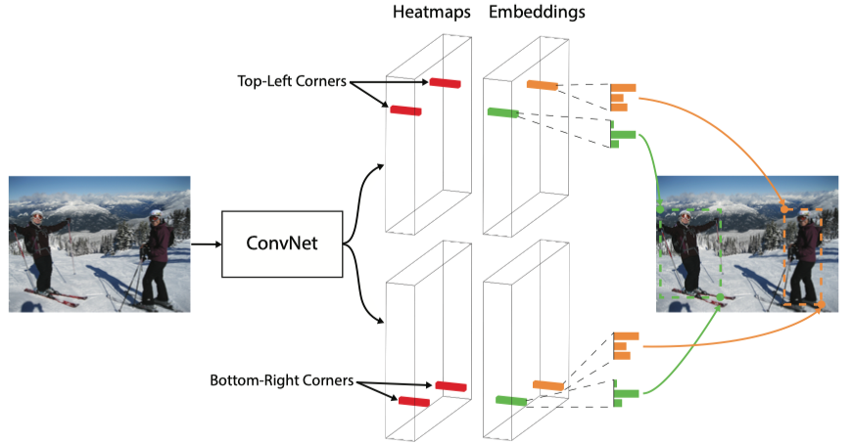 | corner pooling |  |  |  | 42.2% AP @ MS COCO |  |  | Anchor-Free
2019 | CenterNet: Keypoint Triplets for Object Detection | CenterNet |  | cascade corner pooling center pooling |  |  |  |  |  | Pytorch: https://github.com/Duankaiwen/CenterNet
2019 | Objects as Points | CenterNet |  |  |  |  |  | 28.1% AP at 142 FPS@MS COCO 37.4% AP at 52 FPS@MS COCO 45.1% AP with multi-scale testing at 1.4 FPS@MS COCO |  |  | Anchor-Free
2015 | Spatial Pyramid Pooling in Deep Convolutional Networks for Visual Recognition | SPP

语义分割
发表日期 | 论文名 | 网络 | 结构图 | 创新 | 输入尺寸 | 输入信息 | 输出信息 | 精度 | 性能 | 框架 | 备注
2017 | Pyramid Scene Parsing Network | PSPNet | 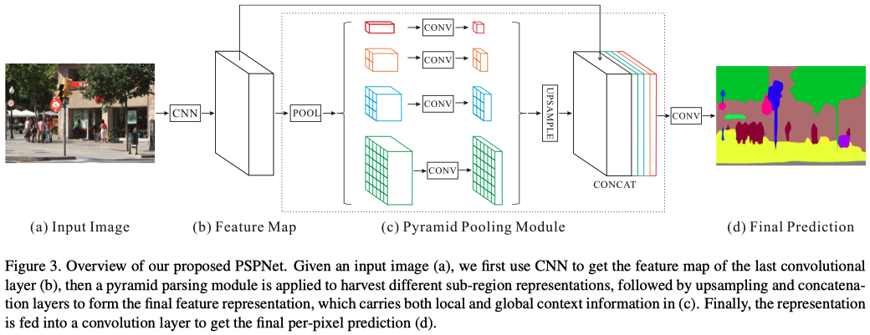 | PPM |  |  |  | accuracy 85.4% on PASCAL VOC 2012 accuracy 80.2% on Cityscapes |  | Pytorch: https://github.com/hszhao/semseg Caffe: https://github.com/hszhao/PSPNet | https://hszhao.github.io/projects/pspnet/index.html
2017 | Rethinking Atrous Convolution for Semantic Image Segmentation | DeepLabv3 |  | ASPP

车位识别
发表日期 | 论文名 | 网络 | 结构图 | 创新 | 输入尺寸 | 输入信息 | 输出信息 | 精度 | 性能 | 框架 | 备注
2019 | DMPR-PS: A Novel Approach for Parking-Slot Detection Using Directional Marking-Point Regression
2020 | Vacant Parking Slot Detection in the Around View | VPSNet | 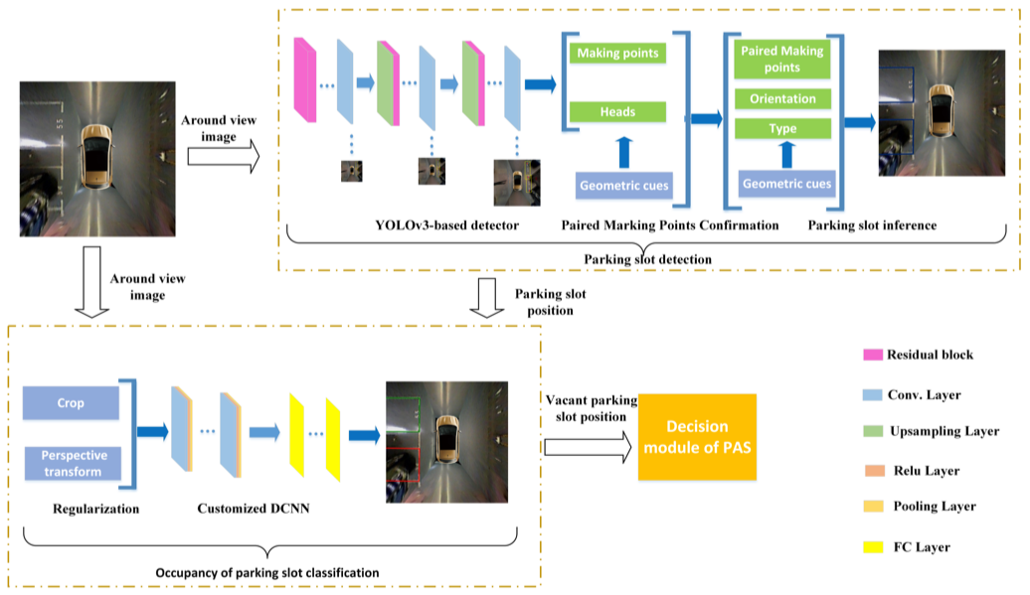 | Backbone darknet-53 Head Yolov3 | 416*416 |  |  | precision 99.63% @ PS2.0 recall 99.31% @ PS2.0 |  | Pytorch
2020 | Parking Slot Detection on Around-View Images Using DCNN |  | 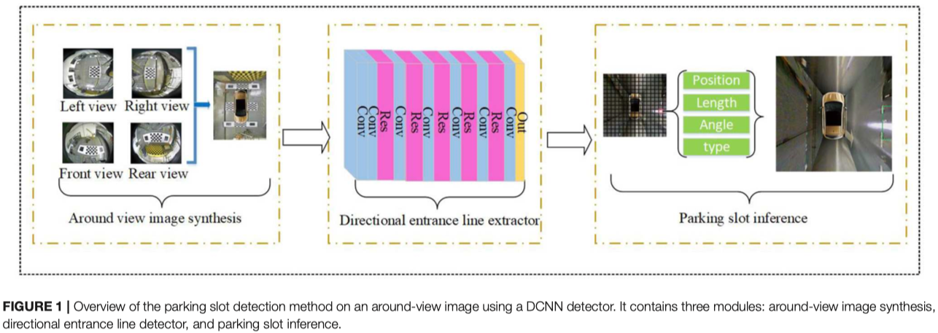 |  | 512*512 |  | type position length direction of the entrance line | precision 99.68% @ PS2.0 recall 99.41% @ PS2.0 | 13ms/frame Titan Xp

模型参数量和计算量
 |  | 模型参数量计算

$$神\text{经网络的前向传播}: y= W^{T} × x+b$$

参数量计算

$$Parameter=\left(k_{w} × k_{h} × C_{in}+1\right) × C_{out}$$
 | 卷积层的参数量
$k_{w} × k_{h} × C_{in}$表示一个卷积核的权重数量, +1 表示偏置, $× C_{out}$表示该层有$C_{out}$个卷积核

$$Parameter=\left(N_{in}+1\right) × N_{out}$$
 | 全链接层参数
$N_{in}$表示输入的特征向量权重数量, +1 表示偏置, $N_{out}$表示输出的权重数量

计算量计算
 | FLOPs(Floating Point Operations)，浮点运算次数，用来衡量算法的时间复杂度
 | FLOPS(Floating Point Operations per Seconds)，单位时间浮点运算次数，用来衡量硬件计算性能。

$$FLOPs=\left[\left({ C}_{in} × k_{w} × k_{h}\right)+ \left({ C}_{in} × k_{w} × k_{h} − 1\right)+1\right] × C_{out} × w × h$$
 | 卷积层的FLOPs
$$k_{w}和{ k}_{h}分别表示卷积核的宽和高, 其中{ C}_{in} × k_{w} × k_{h} 表示乘法计算量$$
$${ C}_{in} × k_{w} × k_{h} −1 表示加法计算量, +1表示偏置，C_{out} × w × h 表示feature map的所有元素, w, h 表示feature map的宽和高$$

$$FLOPs=\left[ In+ \left(In − 1\right)+1\right] × Out$$
 | 全链接层的FLOPs
$$In和Out分别表示输入的特征数和输出的特征数$$
$$其中In表示乘法运算量, In −1 表示加法的运算量, +1 表示偏置$$

模型感受野
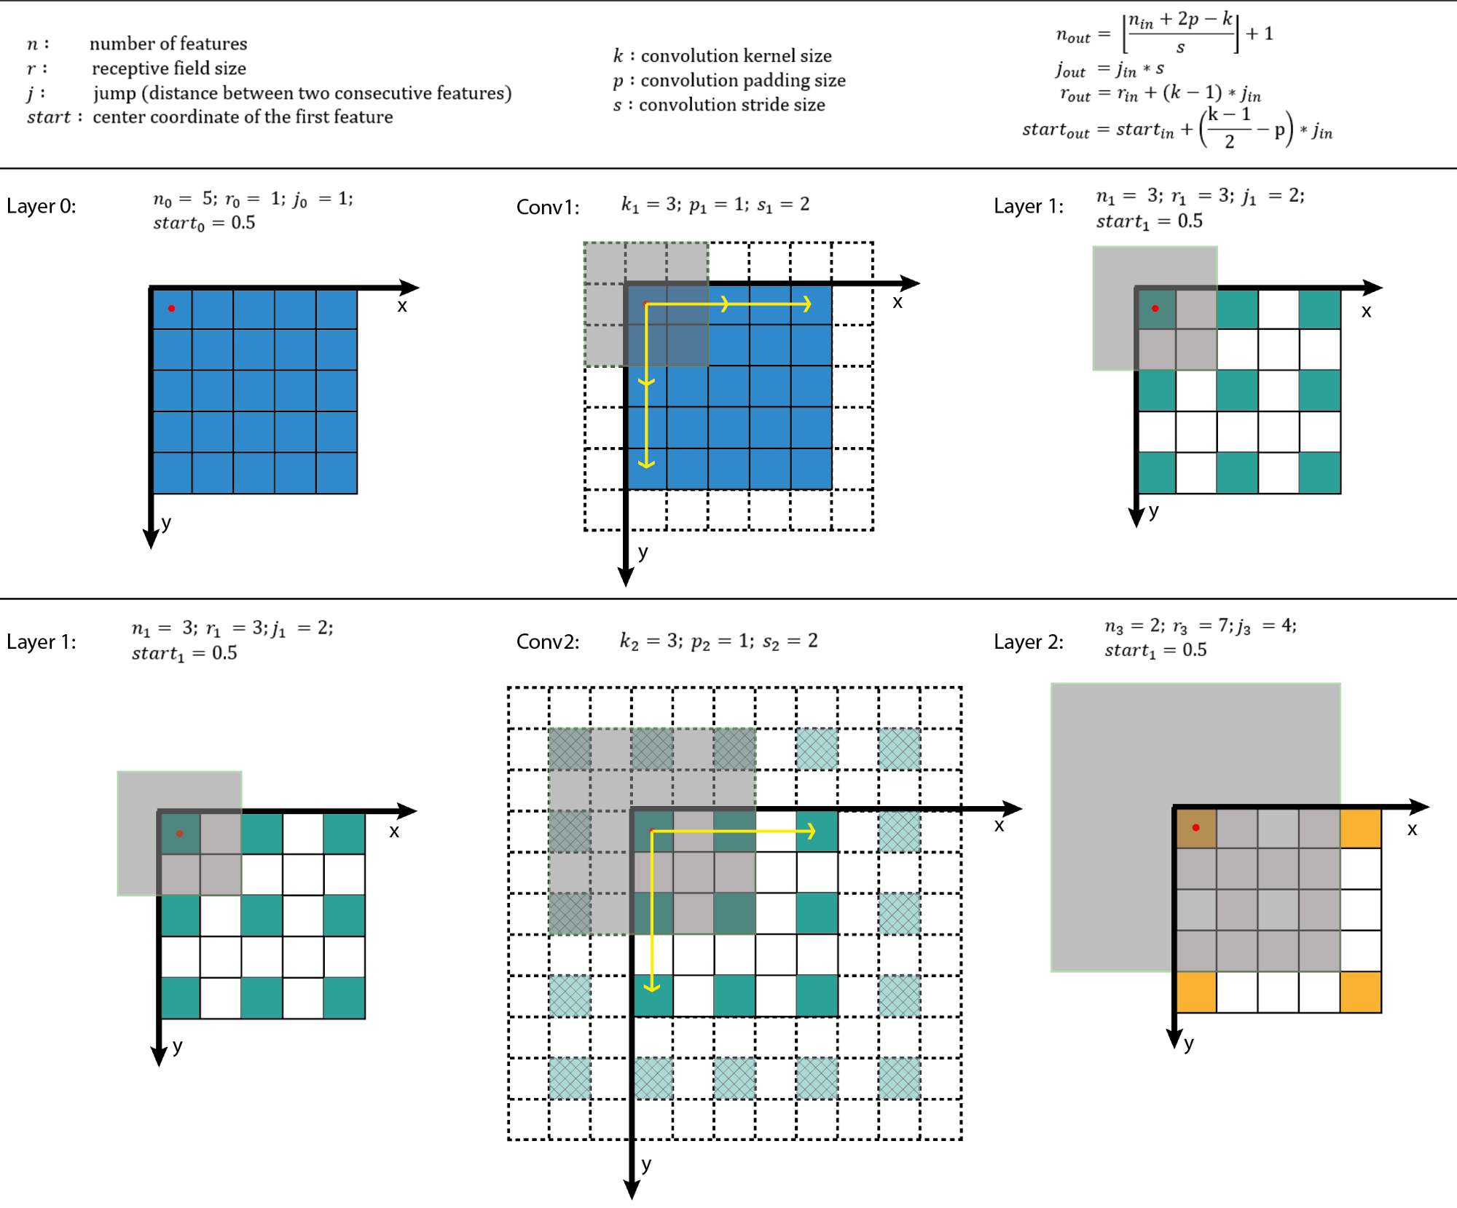
感受野计算

